Hoja4
 | Azules | Rojos | Verdes | Morados | Varios | Varios1
BANDERA |  | banderarojos | banderaverdes | banderamorados | banderavarios | banderavarios1

CHARCO | charcoazules

CLIMA | climaazules

GLACIAR | glaciarazules

GOTA | gotaazules | gotarojos | gotaverdes | gotamorados | gotavarios | gotavarios1
 |  | 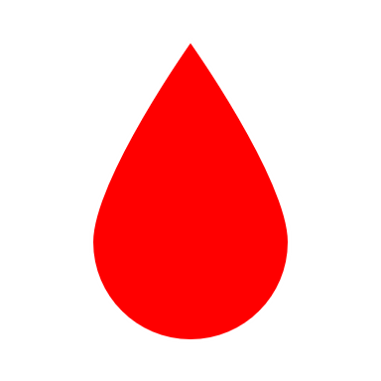 | 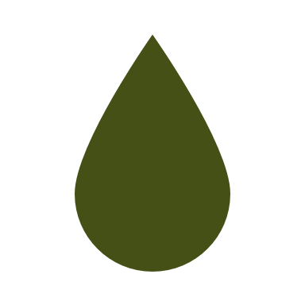 | 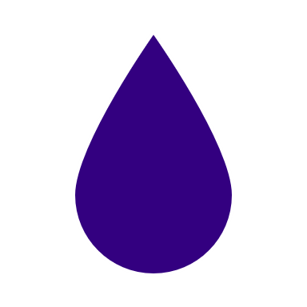 |  | 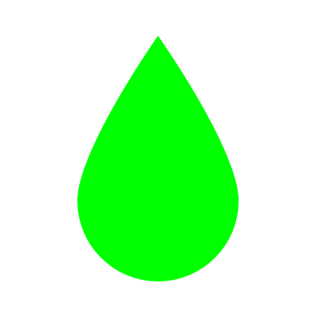
GOTAINV | gotainvazules
 | 
HIELO | hieloazules

LLAVE | llaveazules

MANO | manoazules

OLA | olaazules

PIN | pinazules | pinrojos | pinverdes | pinmorados | pinvarios | pinvarios1

RIO | rioazules

SPLASH | splashazules

Hoja3
1 | Calidad de Aguas |  | 11 | climaazules
2 | Índice Calidad Agua |  | 34 | glaciarazules
3 | Derechos de Agua | 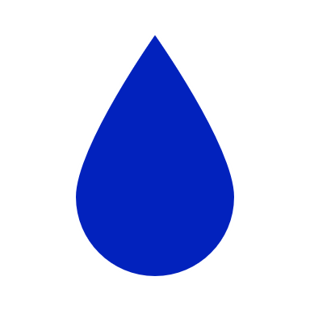 | 20 | gotaazules
4 | Estaciones Fluviométricas |  | 28 | gotainvazules
5 | Estaciones Glaciológicas |  | 38 | charcoazules
6 | Estaciones Meteorológicas |  | 9 | hieloazules
7 | Estaciones Sedimentométricas |  | 31 | llaveazules
8 | Información de Pozos |  | 13 | manoazules
9 | Niveles de Pozos |  | 24 | olaazules
10 | Perfiles Hidrogeológicos |  | 25 | pinazules
11 | Rutas de Nieve |  | 36 | rioazules
 |  |  |  | splashazules

